상품제안서
[맥로이드] 카프리UV 경량 파우치 5단우산 | 상품코드: F30186

 |  |  |  |  |  |  | 02-412-0044 | www.easy1.co.kr
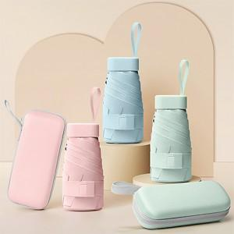

【상세/제작정보】 | <p><span style="font-size: 12pt;"><b>* 배송비- 한박스 50개 / 5000원 별도</b></span></p>

【인쇄/포장옵션】 | 레이저 / 종이케이스+포장지포장

【공급단가】 | 수량 | 100~ | 300~ | 500~ | 1,000~ | 3,000~
*VAT별도 | 단가 | 5,370원 | 5,280원 | 5,160원 | 5,030원 | 4,940원

【상품 URL】 | https://dev.easy1.co.kr:443/src/goods_detail.php?gdno=30186

